Razas de Perros
Raza | Foto | Peso | Medida | Carácter | Aptitudes
Boyero de Berna | 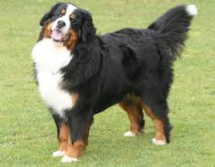 | 40 kilos | de 64 a 70 cm | Equilibrado, leal, amable, decidido y tiene un instinto de guarda muy marcado. | Guarda, defensa, compañía y perro de rebaño
Galgo | 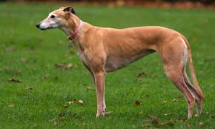 | 25 kilos | de 62 a 70 cm | Afectuoso, independiente, gentil, inteligente y algo reservado. | Perro de compañía, Cazador
Carlino Pug | 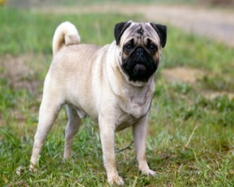 | 8 kilos | 35 cm | Perro bonachón y cariñoso. Posee un temperamento equilibrado, es muy valiente. | Perro de compañía
Schnauzer Miniatura | 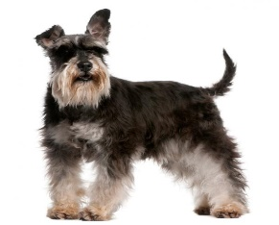 | 4 a 8 kilos | de 30 a 35 cm | Inteligente, seguro, civilizado. | Perro de compañía
Pastor Catalán | 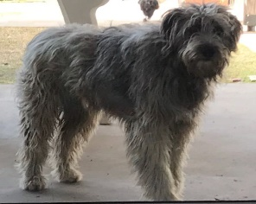 | 18 kilos | 45 a 55 cm | Es tranquilo, equilibrado, vivo e inteligente | Perro de compañía, guardián
Caniche Toy |  | 4,5 kilos | hasta 28 cm | Es juguetón y muy inteligente, es capaz de aprender muchas cosas rápidamente. | Perro de compañía
San Bernardo | 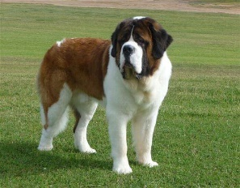 | 70 a 90 kilos | desde 70 cm | Carácter tranquilo, reposado y cariñoso | perro de guarda y de avalanchas
Dogo de Burdeos | 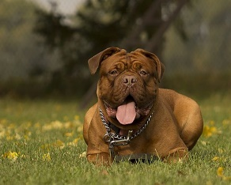 | 50 kilos | de 60 a 68 cm | Afectuoso, tranquilo, equilibrado, agradable y bondadoso. Tiende ser tozudo y orgulloso | perro de guarda y defensa

